Sheet1
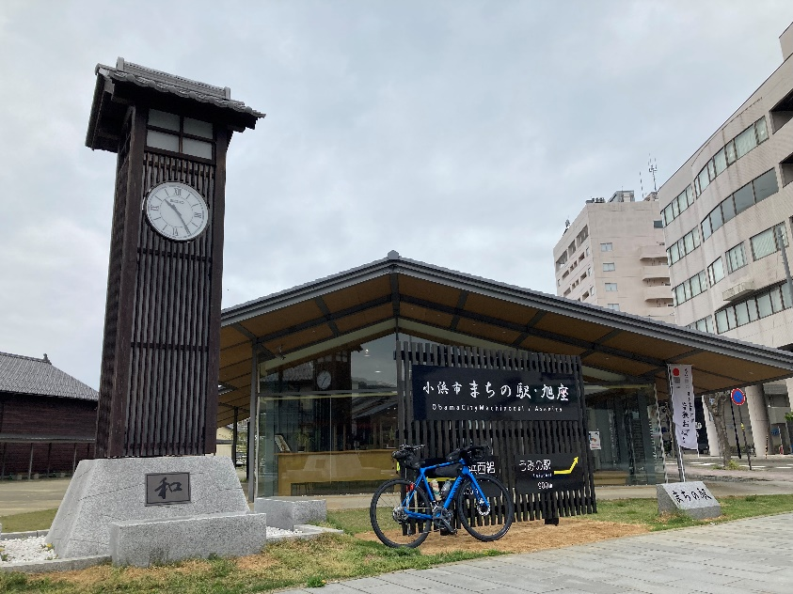
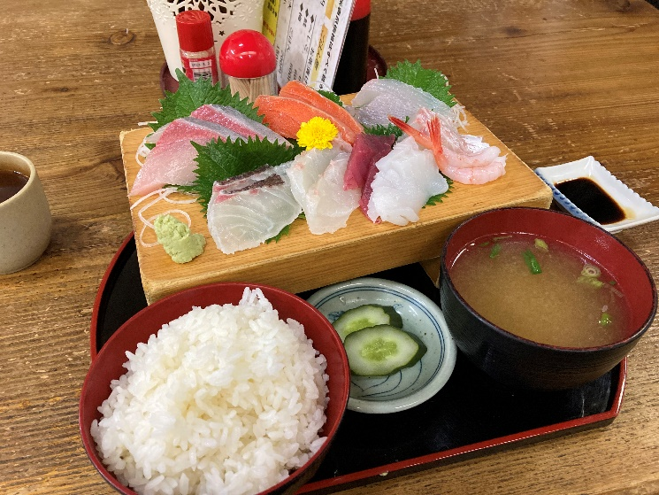
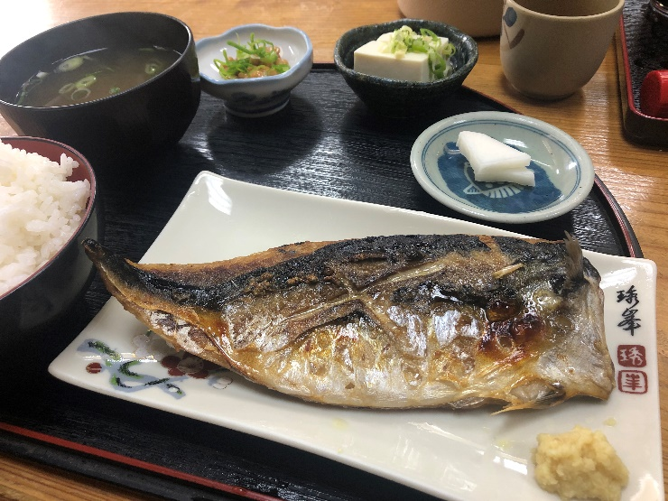
 |  |  | 2024BRM707近畿300km丸岡 |  |  |  |  |  | 2024-06-06
 | 形状 | 信号 | ポイント | 標識 | 現在地からの進行先 |  | 現在地までの |  | 備考 | PC間
 |  |  |  |  | 方角 | 道路 | 区間 | 合計
1 |  | 丸岡総合福祉健康センター駐車場 |  |  |  | 市道 | 0.0 | 0.0 | 00:00スタート 東方向へ
2 | 十 |  |  |  | 左折 | 市道 | 0.4 | 0.4
3 | T |  |  |  | 右折 | K110 | 0.6 | 1.0
4 | T |  |  |  | 左折 | K110 | 4.7 | 5.7
5 |  |  |  |  | 右折 | K110 | 0.6 | 6.3
6 | I |  | 五松橋 | X | 直進 | K110→K113 | 2.2 | 8.5 | 五松橋自転車進入禁止 右自歩道を渡ること
7 | T |  |  | X | 右折 | 市道→K113 | 6.8 | 15.3
8 | 十 | S |  |  | 左折 | 市道→K178→市道 | 1.1 | 16.4
9 | 十 | S |  |  | 右折 | K32 | 4.6 | 21.0
10 | 十 | S | 田中 |  | 左折 | K25 | 0.6 | 21.6
11 | I |  | 戸口トンネル |  | 直進 | K25→市道 | 2.6 | 24.2
12 | ト |  |  |  | 右折 | 市道 | 5.7 | 29.9
13 | Y | S | 南山中小前 |  | 左方向 | K2→K199 | 0.6 | 30.5
14 | T |  |  | X | 右折 | K200 | 2.6 | 33.1
15 | 十 |  |  | X | 左方向 | K200 | 0.2 | 33.3
16 | 逆Y |  |  | X | 左方向 | K198 | 0.7 | 34.0
17 | 十 |  |  | X | 左折 | K198 | 0.8 | 34.8
18 | T |  |  |  | 右折 | K201 | 1.1 | 35.9
19 | 十 | S | 庄田 |  | 左折 | R8 | 4.0 | 39.9 | 大型車多い 慎重に
20 | 十 | S | 向新保 |  | 左折 | K136 | 2.1 | 42.0
21 | ト |  |  |  | 右折 | K202 | 2.4 | 44.4 | 直進してしまっても先でルート回帰できる
22 | ┤ |  |  |  | 左折 | K202 | 0.1 | 44.5
23 | 十 |  |  |  | 左折 | K202 | 3.9 | 48.4
24 | 十 |  |  |  | 右折 | 市道 | 0.3 | 48.7
25 | I |  | PC1 ファミリーマート 南条SA上り店 |  | 右側 |  | 0.2 | 48.9 | OPEN 01：26 ～ 03:27 (参考時間） レシート取得して通過時間を自分で記入。 チェック後東方向へ | 48.9
26 | ト |  |  | X | 右折 |  | 0.1 | 49.0 | 迷ったら北陸自動車道の側道を探す
27 | 十 |  |  |  | 直進 | 市道 | 1.6 | 50.6 | 高速側道を進む
28 | 十 |  |  | X | 右折 | 市道 | 3.4 | 54.0
29 | 十 |  |  | X | 左折 | 市道 | 0.3 | 54.3
30 | T |  |  | X | 左折 | R365 | 0.4 | 54.7
31 | ┤ |  |  |  | 左折 | R365 | 11.6 | 66.3 | 青看板 木之本へ この先山岳 動物、落石に注意 Peak536ｍ
32 | 十 | S | 木之本I・C口 |  | 右折 | R８ | 27.6 | 93.9
33 | I |  | ＰＣ２ ７１１木之本インター口店 |  | 右側 |  | 0.1 | 94.0 | OPEN 02:46 ～ 06:16 （参考時間） レシート取得して通過時間を自分で記入。 チェック後直進 | 45.1
34 | 十 | S | 大音 |  | 右折→左折 | K514 | 0.7 | 94.7 | 賤ヶ岳旧道へ
35 | 逆Y |  |  | X | 直進 | R8 | 2.8 | 97.5 | R8に合流 注意して
36 | ┤ |  | 飯浦 |  | 左折 | K336 | 0.4 | 97.9 | トンネル回避する事
37 | 十 |  |  | X | 左折 | R8 | 2.9 | 100.8 | 安全なK336を通ってもよい
38 | 十 | S | 塩津浜 |  | 左折 | 市道 | 1.1 | 101.9 | ローソンあり
39 | T |  |  | X | 右折すぐ左折 | 市道 | 1.1 | 103.0 | この先激坂
40 | T |  |  | X | 左折 | R303 | 0.4 | 103.4 | この先の岩熊第二トンネルは歩道推奨
41 | ┤ | S | 大浦口 |  | 左折 | 市道→K557 | 2.6 | 106.0
42 | ト | S | 大浦 |  | 右折 | K557 | 2.0 | 108.0
43 | ┤ |  |  |  | 左折 | 市道 | 8.2 | 116.2
44 | 逆Y |  |  |  | 直進 | K54 | 6.3 | 122.5 | 好きな場所でK54に出でもよい
45 | ト | S | 南新保 |  | 右折 | K54→R303 | 2.0 | 124.5 | 左に７１１あり
46 | ┤ | S | 保坂 |  | 左折 | R363 | 9.9 | 134.4
47 | ┤ |  |  |  | 直進 | 市道 | 0.4 | 134.8 | 水坂峠へ
48 | T |  |  |  | 右折 | R303 | 2.2 | 137.0
49 | ト | S | 新道緑地公園角 |  | 右折 | K218 | 5.8 | 142.8
50 | 十 | S | 瓜生小学校南 |  | 左折 | K22→K24 | 2.8 | 145.6
51 | 十 | S | 市役所前 |  | 直進 | 市道 | 12.2 | 157.8
52 | 十 | S | ＰＣ３ 小浜市まちの駅 |  | 右側 |  | 0.3 | 158.1 | OPEN 04:39 ～ 10：32 （参考時間） 時計台と自転車を撮影すること。時計台の時間を通過時間とする。通過時間を自分で記入。 チェック後右折 | 64.1
53 | T |  |  | X | 右折 | 市道 | 0.3 | 158.4
54 | 十 | S |  | X | 右折 | 市道→K24→K107 | 0.4 | 158.8
55 | 十 | S | 西津公民館前 |  | 右折 | R162 | 2.7 | 161.5
56 | ト |  |  |  | 右折 | R162 | 16.9 | 178.4 | 青看板 常神へ
57 | T |  |  |  | 右折 | R162 | 1.8 | 180.2 | 青看板 R27へ
58 | ┤ |  |  |  | 左折 | R162 | 4.4 | 184.6 | 青看板 小浜へ
59 | 十 | S |  |  | 左折 | 市道 | 0.1 | 184.7 | 青看板 若狭梅街道へ
60 | T | S |  |  | 左折 | K244 | 3.3 | 188.0 | 青看板 若狭梅街道へ
61 | ト | S |  |  | 右折 | 市道 | 0.3 | 188.3 | 青看板 敦賀へ
62 | T | S | 坂尻 |  | 左折 | K225→K33→K13 | 7.0 | 195.3
63 | 十 | S | 敦賀駅前 |  | 左折 | 市道 | 12.8 | 208.1
64 | Y | S |  | X | 右直進 | 市道 | 0.3 | 208.4
65 | T | S |  | X | 右折 | 市道→R476 | 0.5 | 208.9 | 正面にローソンあり
66 | ┤ |  |  | X | 左折 | 市道 | 7.4 | 216.3
67 | I |  | 通過チェック 杉津PA上り |  | 左側 |  | 4.9 | 221.2 | 杉津PAでレシートを取得する事 チェック後直進
68 | T |  |  |  | 左折 | 市道 | 0.3 | 221.5 | 高速道路くぐってすぐ左折 ここから下り 道悪い注意
69 | 十 |  |  |  | 右折 | R8 | 2.3 | 223.8 | R８に出る 注意する事
70 | ┤ | S | 大比田 |  | 左折 | K204→R305 | 0.8 | 224.6 | しおかぜライン
71 | T | S |  | X | 左折 | R305 | 9.7 | 234.3
72 | ト |  |  |  | 右方向 | 市道→R305 | 13.5 | 247.8 | 青看板 廚へ 上り回避 旧R305へ入る 約1㎞で道の駅 コンビニあり
73 | I | S | 通過チェック ファミリーマート川尻店 |  | 左側 | R305 | 34.8 | 282.6 | レシートを取得する事 チェック後直進
74 | Y | S |  | X | 左方向 | 市道 | 4.5 | 287.1 | 右手にエネオスGS 道なりにすすむ
75 | 十 | S | 山岸 |  | 右折 | K20 | 1.9 | 289.0
76 | 十 | S | 折戸 |  | 左折 | K106 | 3.4 | 292.4
77 | ┤ |  |  | X | 左折 | 市道 | 6.6 | 299.0
78 | 十 |  |  | X | 右折 | K9 | 1.6 | 300.6
79 | 十 | S | FINISH セブンイレブン一本田福所店 |  | 左側 | K17 | 1.1 | 301.7 | OPEN 09:00 ～ 20:00 レシート取得して通過時間を自分で記入。 チェック後直進 | 142.3
80 |  |  | FINISH受付 丸岡総合福祉健康センター ２F |  | 左側 |  | 1.6 | 303.3 | 受付会場は7/7 15:00頃から20:30頃までOPEN ・ゴールのタイム、総走行時間を自分で記入。 ・メダルの購入か否かを記入（メダル代1000円） ・完走の署名 カード提出お願いします。

 |  | PC３ 小浜市まちの駅

